상품제안서
샌디스크 CZ430 USB 3.1 메모리 | 상품코드: S00895

 |  |  |  |  |  |  | 02-713-8555 | www.synergygift.co.kr
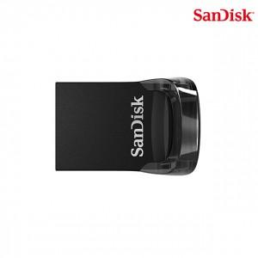

【상세/제작정보】 | 컴팩트한 고속 USB 3.1 메모리

【인쇄/포장옵션】 | 레이저 / 포장지포장

【공급단가】 | 수량 | 100~ | 500~ | 1,000~ | 3,000~ | 5,000~
*VAT별도 | 16G | 12,500원 | 12,200원 | 11,700원 | 11,400원 | 11,100원
 | 32G | 17,150원 | 16,740원 | 16,060원 | 15,640원 | 15,230원
 | 64G | 22,040원 | 21,510원 | 20,630원 | 20,100원 | 19,570원
 | 128G | 33,630원 | 32,820원 | 31,480원 | 30,670원 | 29,860원

【상품 URL】 | https://www.synergygift.co.kr:443/src/goods_detail.php?gdno=14359

